Heren
 |  |  |  |  |  |  | HEREN



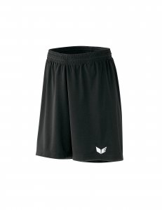
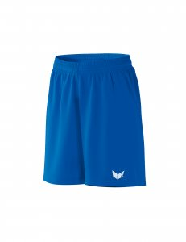
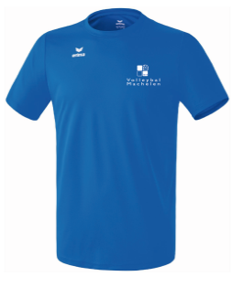
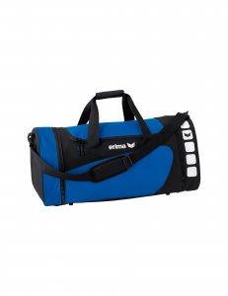
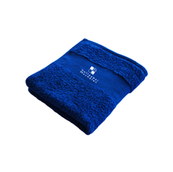
 | Artikel
 |  |  | Markeer gewenste lengte
naam speler + categorie

Artikelnr. | 208653 Functionele tshirt |  | Norm. lengte: 1100703 |  | 315771 |  | 315775 |  | 723330 |  | 723330 |  | Handdoek
 |  |  | Korte lengte: 1100712
 |  |  | Lange lengte: 1100713
Maten | S-XXXL |  | S-XXXL |  | 4 tem 12 |  | 4 tem 12 |  | Medium 49,5 l |  | Large 76 liter |  | 100 x 50 cm
Prijs/stuk | 15.00 |  | 33.00 |  | 12.80 |  | 12.80 |  | 23.00 |  | 27.00 |  | 12.50
 | MAAT | AANTAL | MAAT | AANTAL | MAAT | AANTAL | MAAT | AANTAL | MAAT | AANTAL | MAAT | AANTAL | MAAT | AANTAL | TOTAAL
Naam:

 |  |  |  |  |  |  |  |  |  |  |  |  |  |  | € 0.00
 |  |  |  |  |  |  |  |  |  |  |  |  |  |  | € 0.00
 |  |  |  |  |  |  |  |  |  |  |  |  |  |  | € 0.00
 |  |  |  |  |  |  |  |  |  |  |  |  |  |  | € 0.00
 |  |  |  |  |  |  |  |  |  |  |  |  |  |  | € 0.00
 |  |  |  |  |  |  |  |  |  |  |  |  |  |  | € 0.00
 |  |  |  |  |  |  |  |  |  |  |  |  |  |  | € 0.00
 |  |  |  |  |  |  |  |  |  |  |  |  |  |  | € 0.00
 |  |  |  |  |  |  |  |  |  |  |  |  |  |  | € 0.00
 |  |  |  |  |  |  |  |  |  |  |  |  |  |  | € 0.00
 |  |  |  |  |  |  |  |  |  |  |  |  |  |  | € 0.00
 |  |  |  |  |  |  |  |  |  |  |  |  |  |  | € 0.00
 |  |  |  |  |  |  |  |  |  |  |  |  |  |  | € 0.00
 |  |  |  |  |  |  |  |  |  |  |  |  |  |  | € 0.00
 |  |  |  |  |  |  |  |  |  |  |  |  |  |  | € 0.00
 |  |  |  |  |  |  |  |  |  |  |  |  |  |  | € 0.00
 |  |  |  |  |  |  |  |  |  |  |  |  |  |  | € 0.00
 |  |  |  |  |  |  |  |  |  |  |  |  |  |  | € 0.00
 |  |  |  |  |  |  |  |  |  |  |  |  |  |  | € 0.00
 |  |  |  |  |  |  |  |  |  |  |  |  |  |  | € 0.00

Hier ook nog kort de richtlijnen (die ook ter plaatste liggen):

� Maak je keuze uit het assortiment. De pasmaten liggen op de club!
� Vul je naam in op de bestellijst, en schrijf de juiste maten onder het juiste artikelnummer. Deze hebben we uiteraard nodig voor de juiste bestelling!
� Bij de lange presentatie broek markeer je in het vet bij de 3 verschillende nummers of je een lange,korte of normale lengte wil , Sla je document op
� Verzend de ingevulde lijst naar l.s.flocking@skynet.be
� Je krijgt binnen de 3 dagen een referentienummer terug
Met dit nummer kan je dan vóór 30 september 2019 betalen op rekeningnummer
 |  | BE19 2100 6052 4012
� Bestellen kan je tem 28 september 2019. Alles wordt geleverd eind oktober.
� Veel plezier met je toekomstige clubkledij! Draag ze met trots en respect :-)!

